关系图
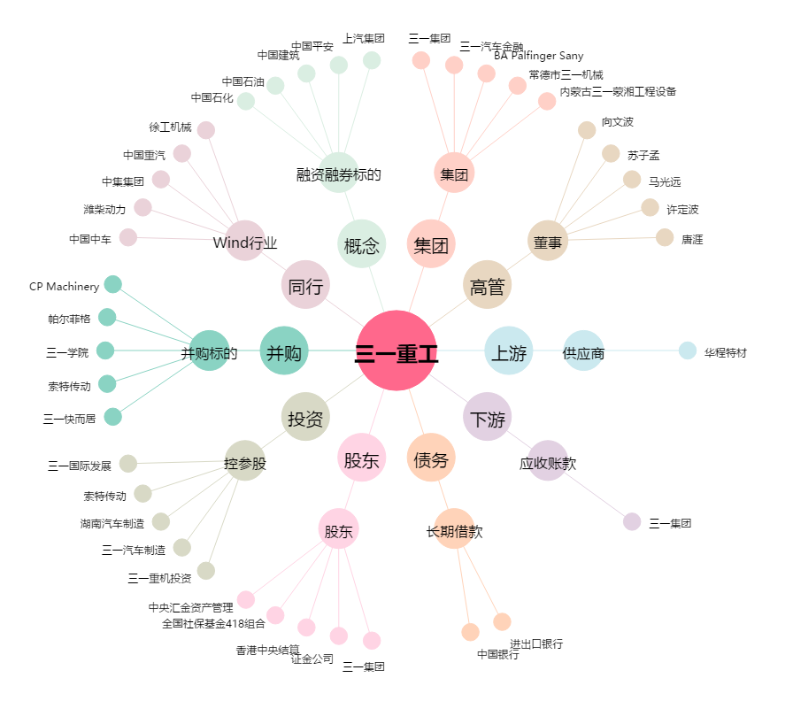
三一重工[600031.SH] - 关系概览图

